Sheet1
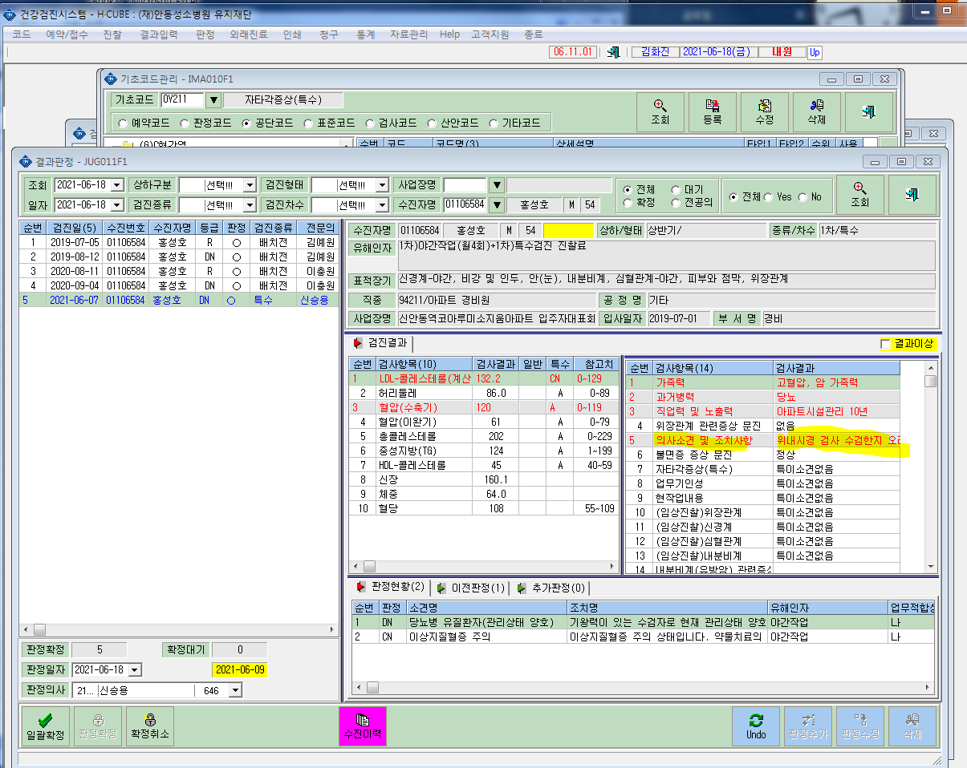
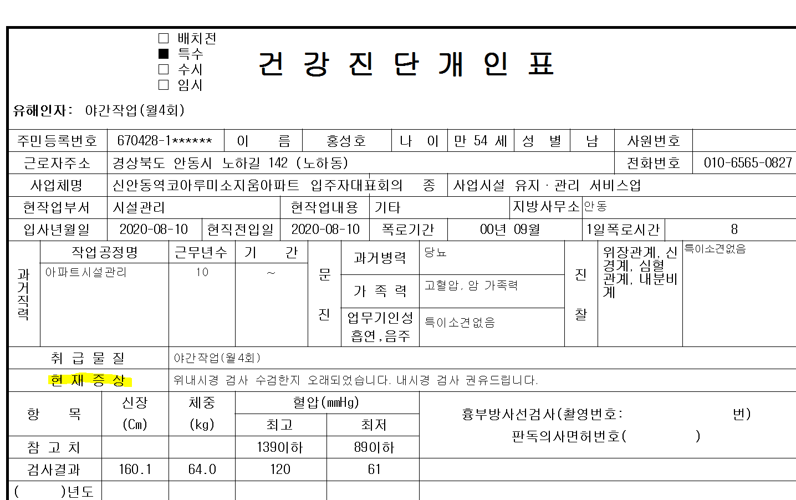
*특수검진결과 출력시 자타각 현재증상 출력란에 의사소견 및 조치사항 결과가 출력이됩니다. 현재증상란에 자타각증상(특수)란이 연결되어야하는게 아닌지 확인부탁드립니다.

